Result Table
Fab Data |  |  |  |  |  |  |  |  |  |  |  |  |  |  | mAb Data
Fab Index | Sensor Type | Sensor Protein | Solution Protein | Conc. (nM) | KD (M) | KD Error | ka (M-1s-1) | ka Error | kd (s-1) | kd Error | Rmax (fractional) | Rmax Error | R2 | Plot | mAb Index | Sensor Type | Sensor Protein | Solution Protein | Conc. (nM) | KD (M) | KD Error | ka (M-1s-1) | ka Error | kd (s-1) | kd Error | Rmax (fractional) | Rmax Error | R2 | Plot
0 | SA | Monomer | Fab | 201 | 3.52E-07 | 1.63E+00 | 2.02E+05 | 2.54E+05 | 7.12E-02 | 1.70E-02 | 2.73 | 1.70E-02 | 0.93 | 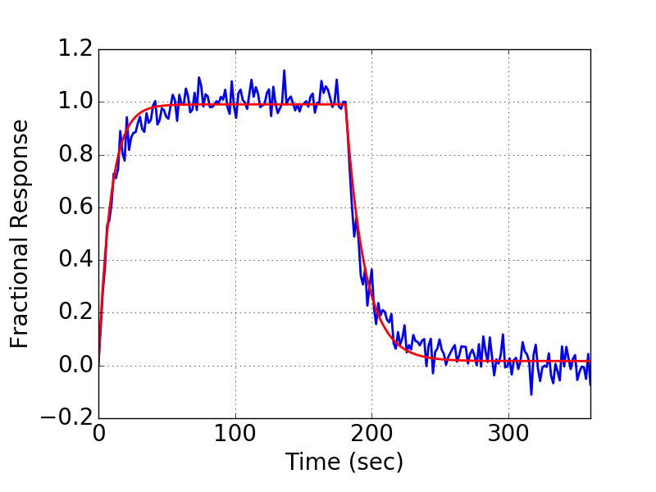 | 0 | AHQ | IgG | Monomer | 100 | 1.31E-07 | 1.26E+00 | 5.40E+05 | 5.50E+05 | 7.08E-02 | 3.36E-02 | 2.17 | 0.03 | 0.84 | 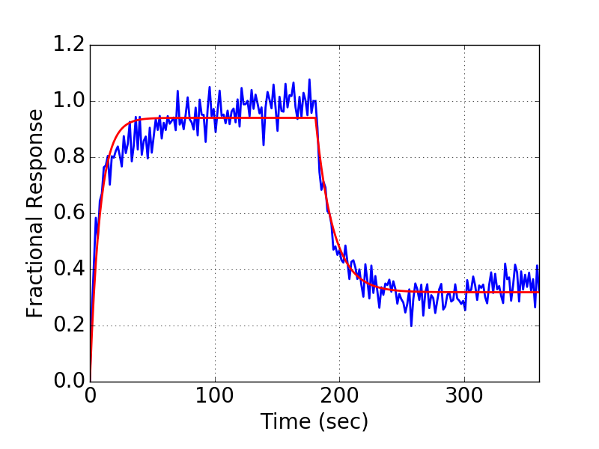
4 | SA | Monomer | Fab | 213 | 5.41E-08 | 1.40E+00 | 2.10E+06 | 2.42E+06 | 1.14E-01 | 2.96E-02 | 1.42 | 2.96E-02 | 0.66 | 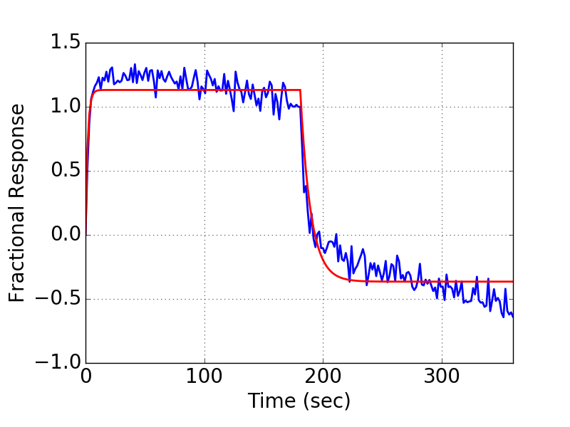 | 4 | AHQ | IgG | Monomer | 100 | 2.00E-07 | 2.09E+00 | 5.16E+05 | 7.09E+05 | 1.03E-01 | 4.62E-02 | 2.64 | 0.05 | 0.76 | 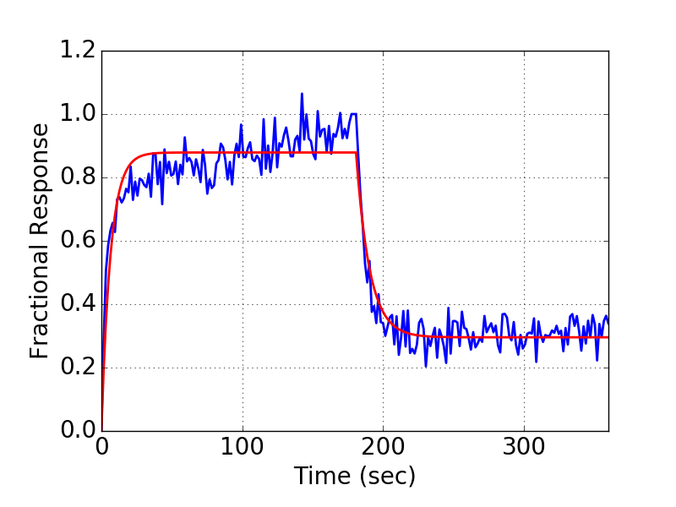
6 | SA | Monomer | Fab | 191 | 1.06E-07 | 2.46E+00 | 1.11E+06 | 1.66E+06 | 1.18E-01 | 5.43E-02 | 1.48 | 5.43E-02 | 0.76 | 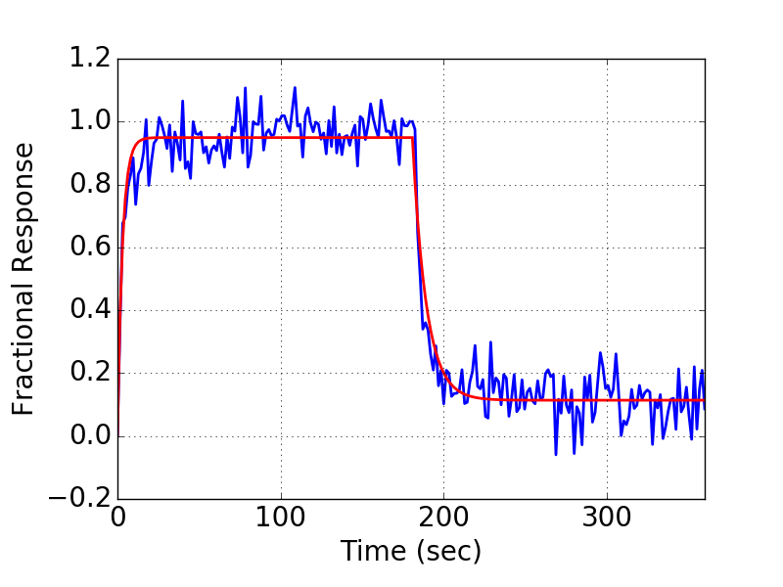 | 6 | AHQ | IgG | Monomer | 100 | 2.38E-07 | 1.35E+00 | 4.45E+05 | 4.98E+05 | 1.06E-01 | 3.37E-02 | 3.11 | 0.03 | 0.87 | 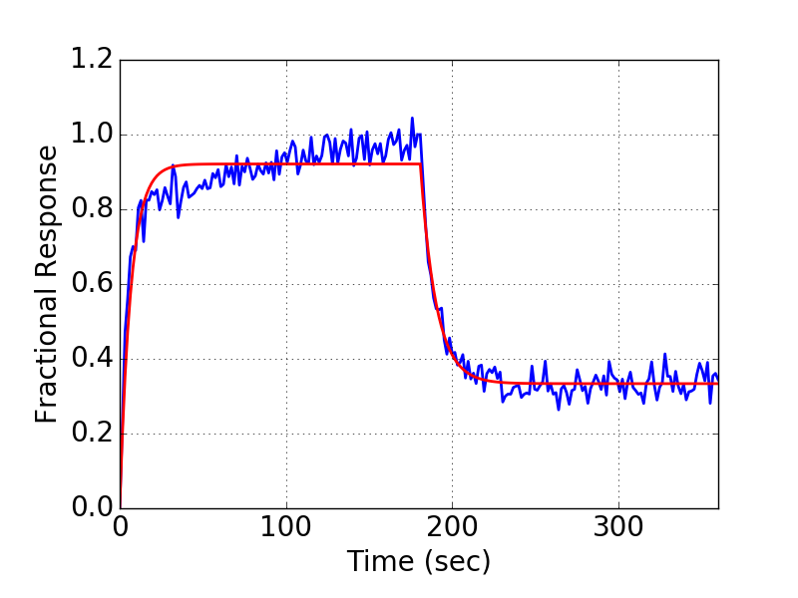
13 | SA | Monomer | Fab | 131 | 1.35E-07 | 3.45E-01 | 1.11E+05 | 5.90E+04 | 1.50E-02 | 3.79E-03 | 2.01 | 3.79E-03 | 0.99 | 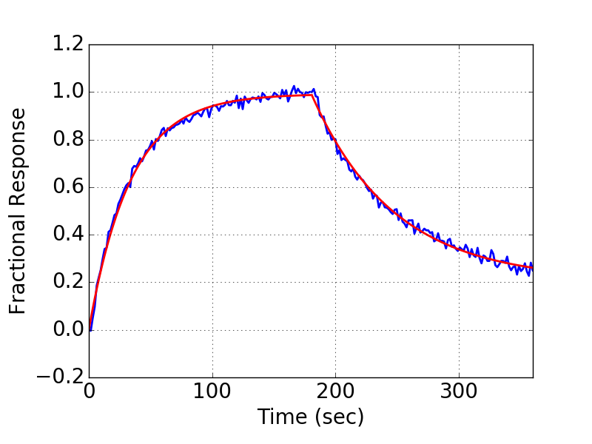 | 13 | AHQ | IgG | Monomer | 100 | 4.43E-08 | 1.60E+00 | 3.18E+05 | 2.19E+05 | 1.41E-02 | 1.50E-02 | 1.32 | 0.01 | 0.90 | 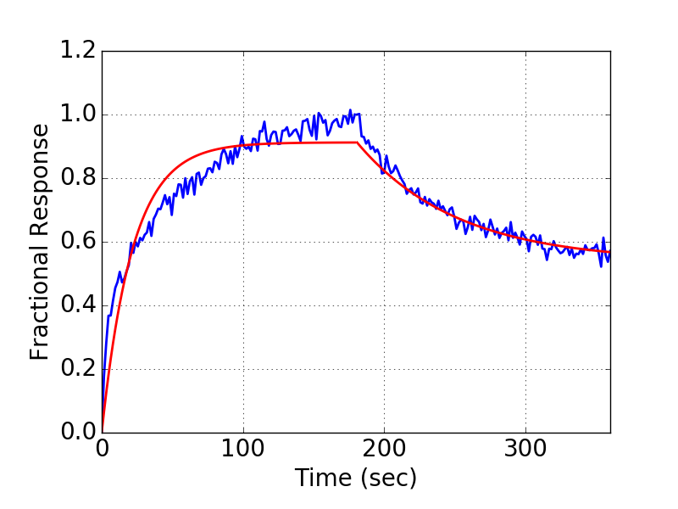
18 | SA | Monomer | Fab | 158 | 1.88E-08 | 2.63E+00 | 1.67E+05 | 6.67E+04 | 3.14E-03 | 4.94E-03 | 1.08 | 4.94E-03 | 0.98 | 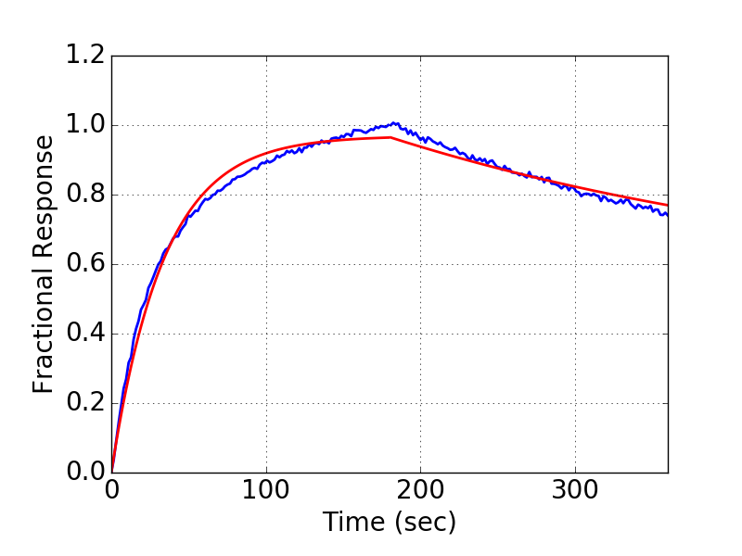 | 18 | AHQ | IgG | Monomer | 100 | 6.81E-09 | 7.44E+00 | 1.37E+06 | 7.15E+05 | 9.30E-03 | 2.49E-02 | 1.05 | 0.02 | 0.94 | 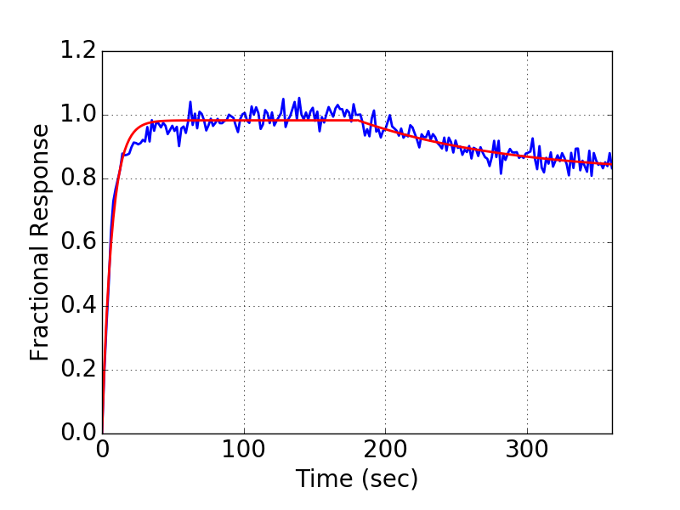
19 | SA | Monomer | Fab | 246 | 1.47E-07 | 8.43E-01 | 2.51E+05 | 2.16E+05 | 3.68E-02 | 1.18E-02 | 1.52 | 1.18E-02 | 0.97 | 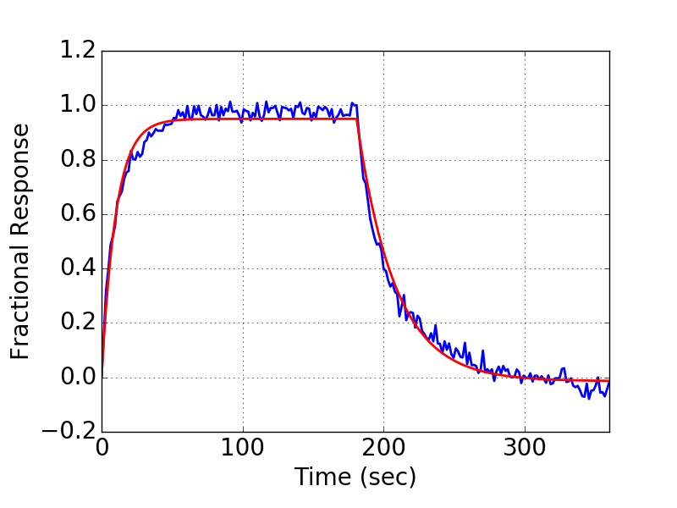 | 19 | AHQ | IgG | Monomer | 100 | 1.15E-07 | 5.68E-01 | 5.24E+05 | 3.48E+05 | 6.02E-02 | 2.15E-02 | 2.04 | 0.02 | 0.93 | 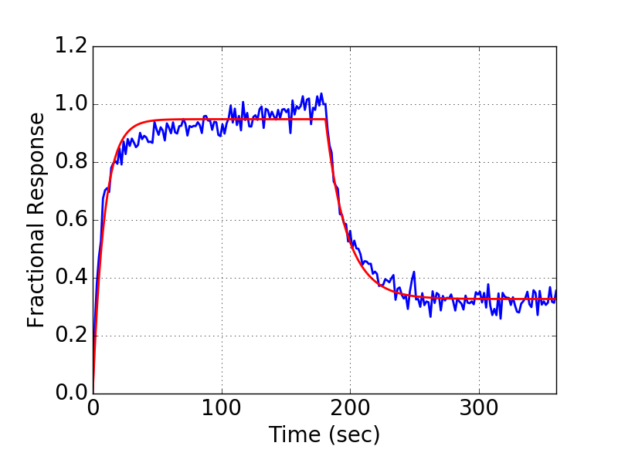
1 | SA | Monomer | Fab | 187 | 1.26E-07 | 3.45E-01 | 1.35E+05 | 7.23E+04 | 1.71E-02 | 4.17E-03 | 2.14 | 4.17E-03 | 0.99 | 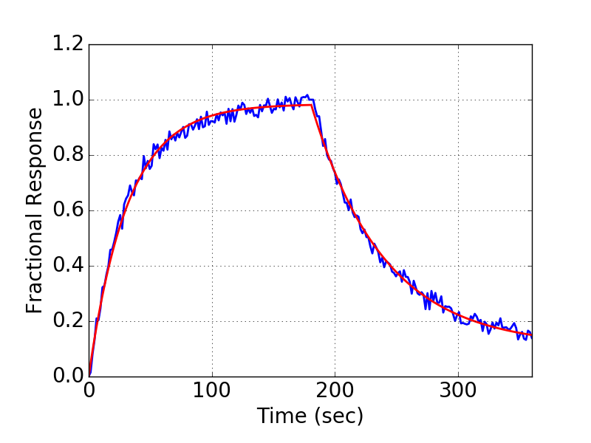 | 1 | AHQ | IgG | Monomer | 100 | 1.57E-08 | 6.43E-01 | 1.42E+06 | 8.81E+05 | 2.23E-02 | 1.13E-02 | 1.17 | 0.01 | 0.95 | 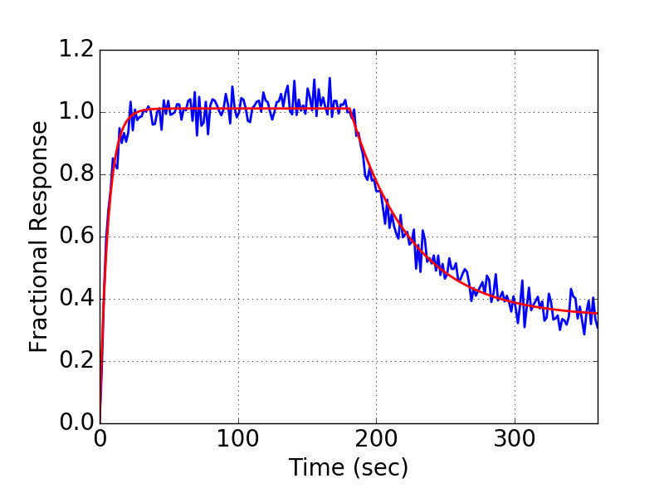
2 | SA | Monomer | Fab | 143 | 1.35E-06 | 3.67E+01 | 5.90E+04 | 3.56E+05 | 7.93E-02 | 3.46E-02 | 8.21 | 3.46E-02 | 0.67 | 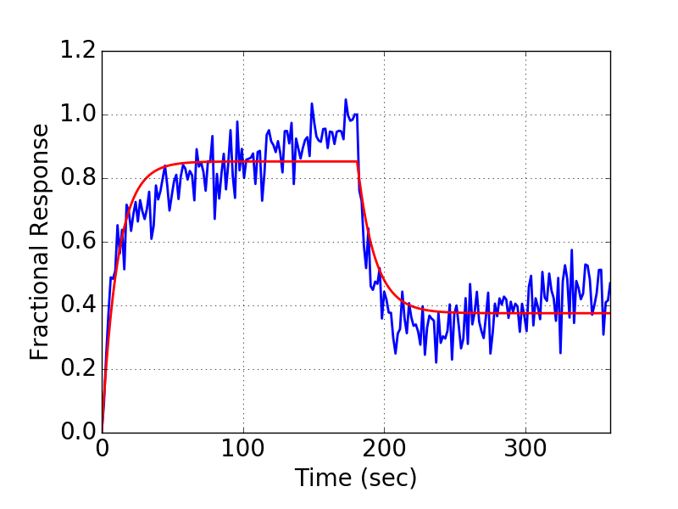 | 2 | AHQ | IgG | Monomer | 100 | 2.03E-07 | 3.74E+00 | 4.97E+05 | 9.23E+05 | 1.01E-01 | 5.39E-02 | 2.55 | 0.05 | 0.60 | 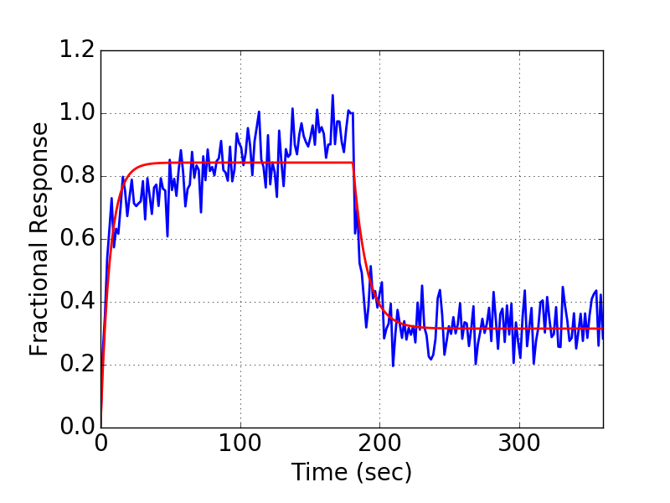
3 | SA | Monomer | Fab | 48 | 1.38E-07 | 4.37E-01 | 1.82E+05 | 1.05E+05 | 2.51E-02 | 8.19E-03 | 1.71 | 8.19E-03 | 0.98 | 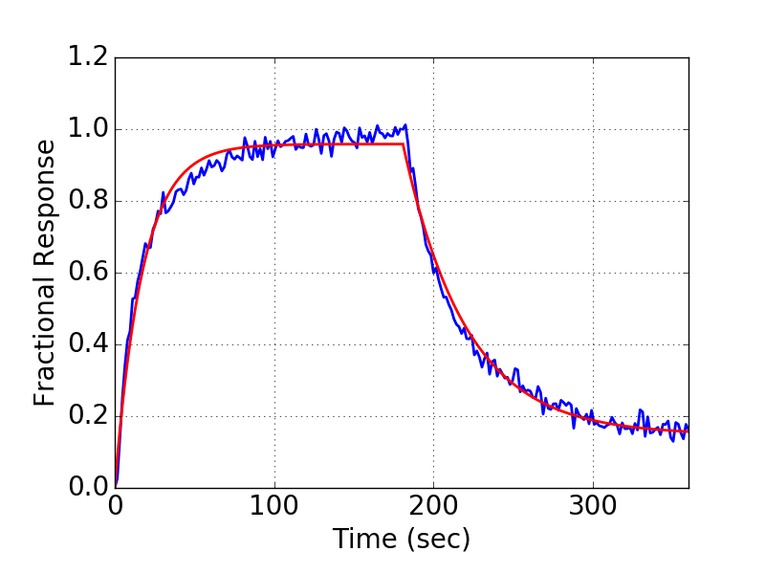 | 3 | AHQ | IgG | Monomer | 100 | 4.52E-08 | 5.22E-01 | 6.93E+05 | 4.07E+05 | 3.13E-02 | 1.32E-02 | 1.39 | 0.01 | 0.95 | 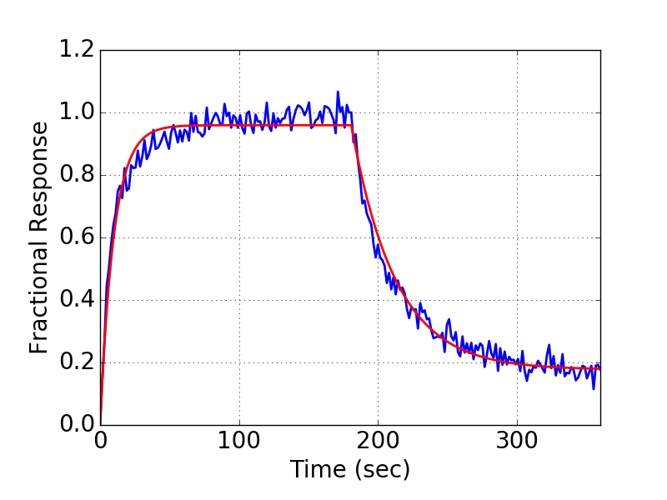
4 | SA | Monomer | Fab | 133 | 4.14E-07 | 1.11E-01 | 3.43E+04 | 6.67E+03 | 1.42E-02 | 3.85E-03 | 10.53 | 3.85E-03 | 0.98 | 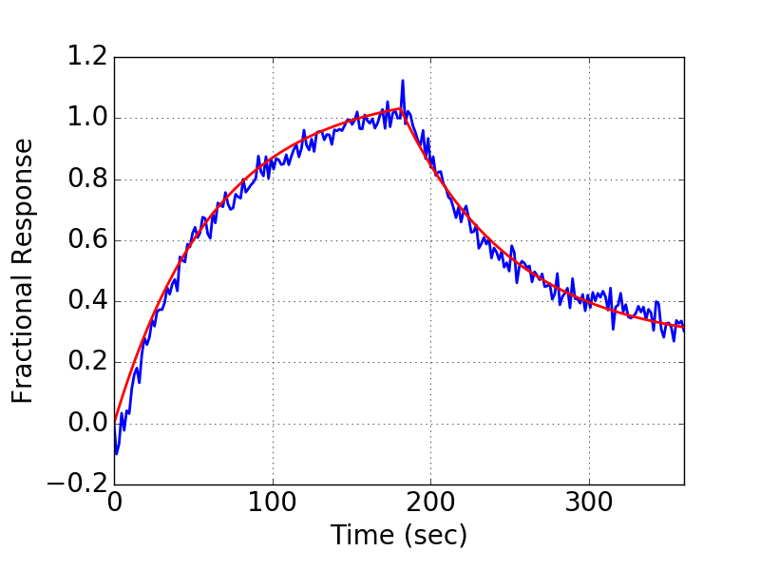 | 4 | AHQ | IgG | Monomer | 100 | 1.05E-08 | 1.47E+00 | 2.48E+06 | 2.41E+06 | 2.59E-02 | 1.87E-02 | 1.06 | 0.02 | 0.87 | 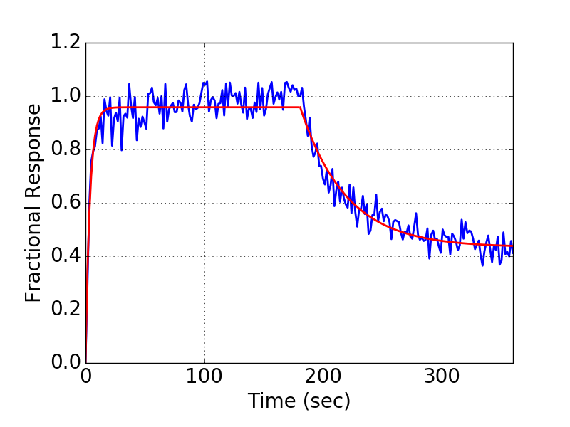
5 | SA | Monomer | Fab | 130 | 1.96E-07 | 5.98E+00 | 4.20E+05 | 1.01E+06 | 8.22E-02 | 3.09E-02 | 3.52 | 3.09E-02 | 0.75 | 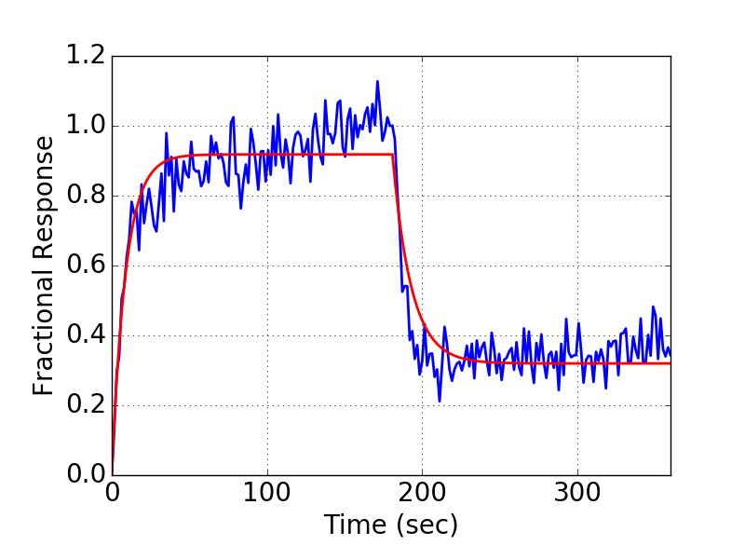 | 5 | AHQ | IgG | Monomer | 100 | 3.38E-08 | 2.01E+00 | 2.16E+06 | 2.95E+06 | 7.30E-02 | 2.84E-02 | 1.35 | 0.03 | 0.91 | 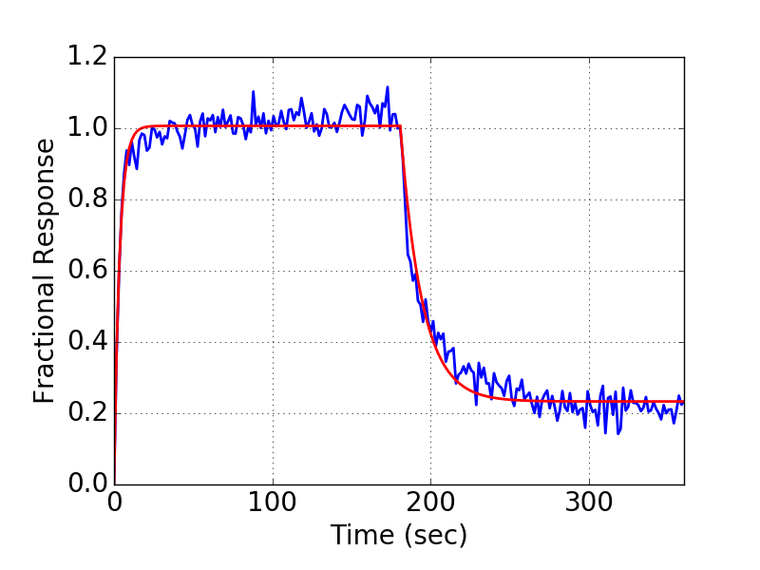
6 | SA | Monomer | Fab | 82 | 7.68E-08 | 2.93E-01 | 2.11E+05 | 1.02E+05 | 1.62E-02 | 3.92E-03 | 1.64 | 3.92E-03 | 0.98 | 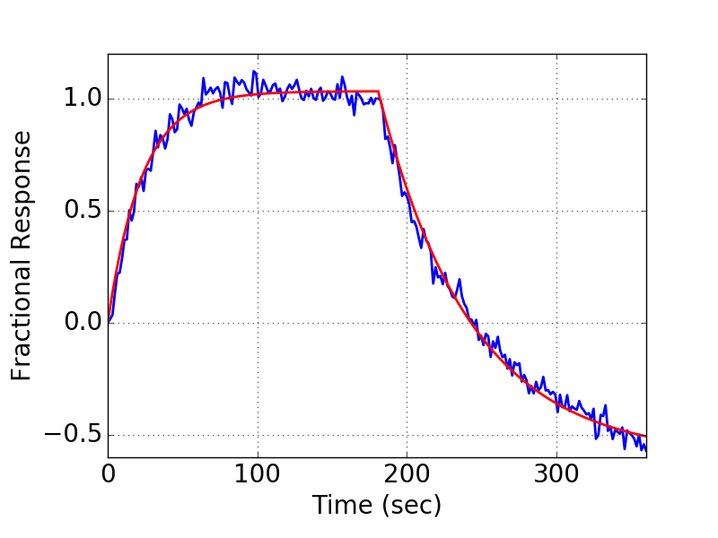 | 6 | AHQ | IgG | Monomer | 100 | 2.55E-08 | 6.91E-01 | 9.56E+05 | 6.65E+05 | 2.43E-02 | 1.11E-02 | 1.23 | 0.01 | 0.98 | 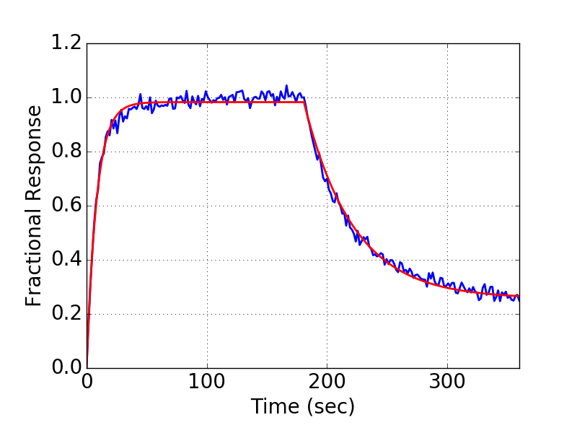
7 | SA | Monomer | Fab | 140 | 6.09E-08 | 6.45E-01 | 6.57E+04 | 4.06E+04 | 4.00E-03 | 2.05E-03 | 2.18 | 2.05E-03 | 0.99 | 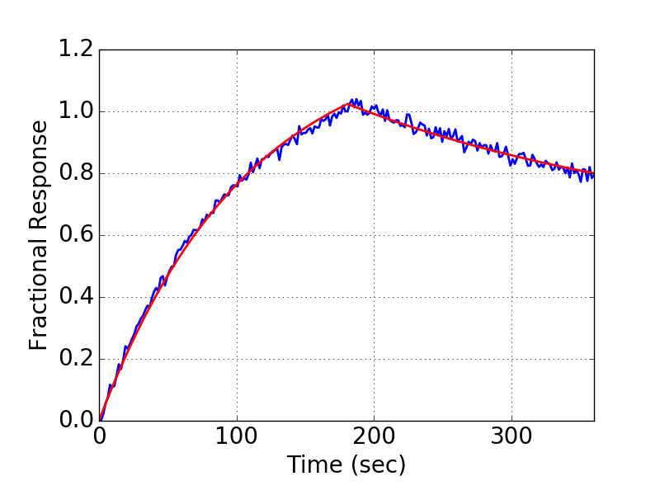 | 7 | AHQ | IgG | Monomer | 100 | 1.16E-08 | 2.91E+00 | 9.28E+05 | 5.16E+05 | 1.07E-02 | 1.73E-02 | 1.09 | 0.02 | 0.96 | 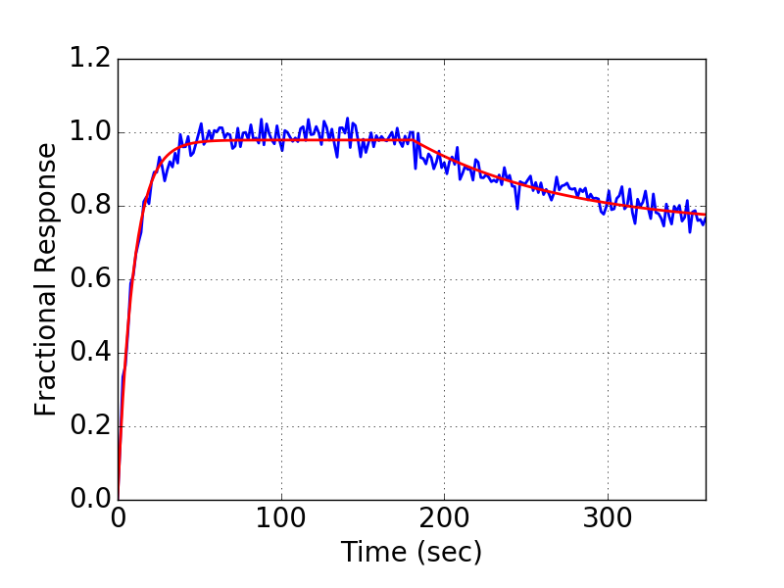
8 | SA | Monomer | Fab | 148 | 9.09E-08 | 5.23E-01 | 3.13E+05 | 2.11E+05 | 2.84E-02 | 7.32E-03 | 1.66 | 7.32E-03 | 0.99 | 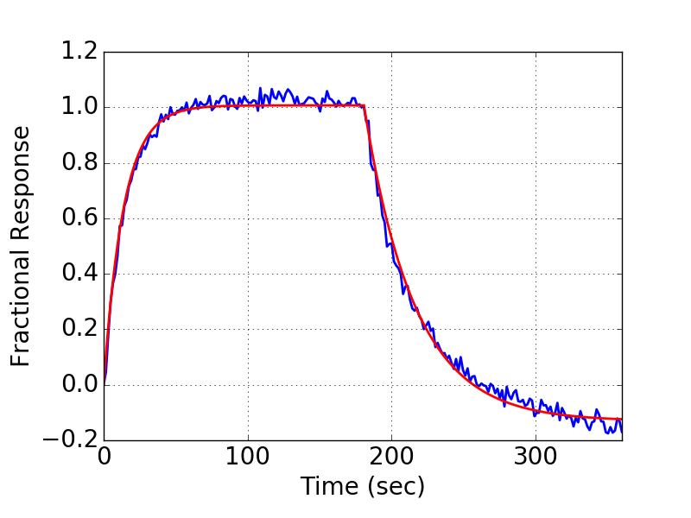 | 8 | AHQ | IgG | Monomer | 100 | 1.98E-08 | 1.30E+00 | 1.66E+06 | 1.66E+06 | 3.29E-02 | 1.78E-02 | 1.21 | 0.02 | 0.95 | 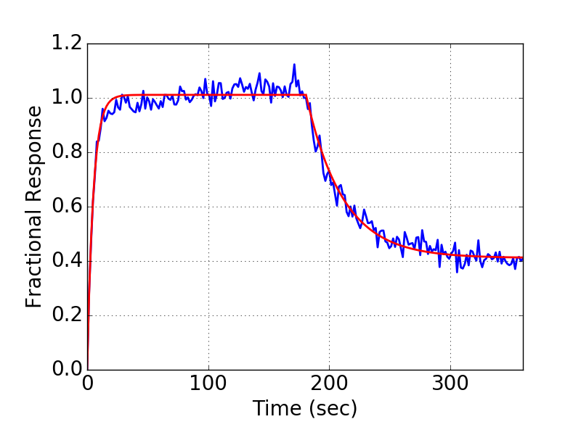
9 | SA | Monomer | Fab | 135 | 4.93E-08 | 9.18E-01 | 1.10E+05 | 4.38E+04 | 5.41E-03 | 4.72E-03 | 1.16 | 4.72E-03 | 0.99 | 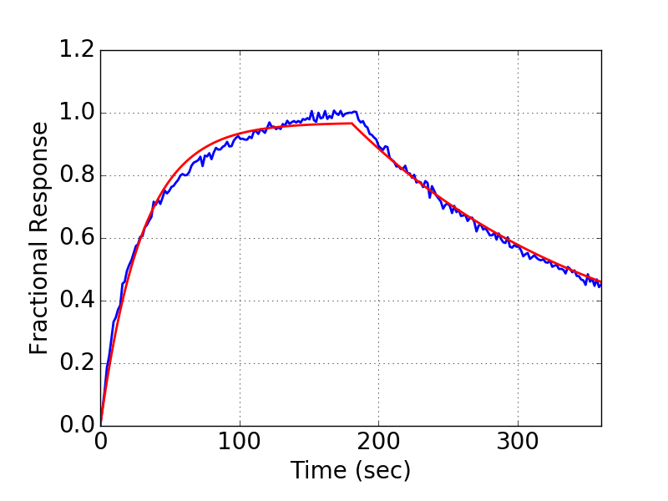 | 9 | AHQ | IgG | Monomer | 100 | 1.49E-08 | 1.06E+00 | 6.25E+05 | 2.38E+05 | 9.31E-03 | 8.93E-03 | 1.15 | 0.01 | 0.98 | 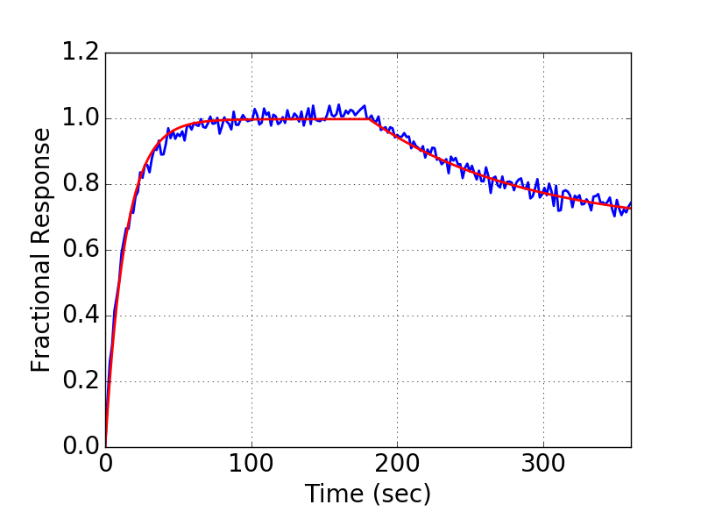
10 | SA | Monomer | Fab | 174 | 1.28E-07 | 8.35E-01 | 5.31E+05 | 4.54E+05 | 6.78E-02 | 2.18E-02 | 1.90 | 2.18E-02 | 0.92 | 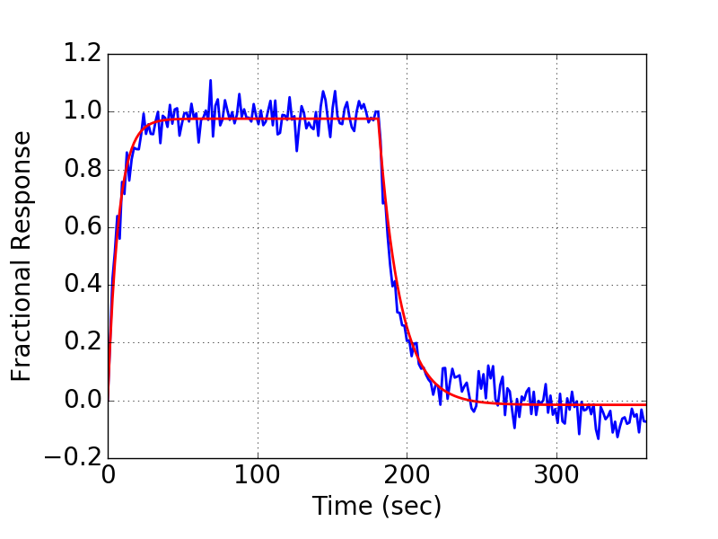 | 10 | AHQ | IgG | Monomer | 100 | 3.07E-08 | 9.45E-01 | 2.08E+06 | 1.85E+06 | 6.39E-02 | 2.51E-02 | 1.31 | 0.03 | 0.94 | 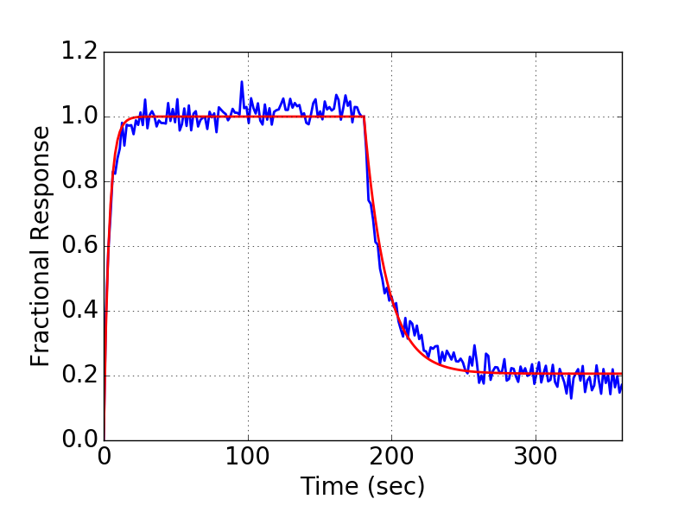
11 | SA | Monomer | Fab | 206 | 1.07E-07 | 7.41E-01 | 2.46E+05 | 1.98E+05 | 2.63E-02 | 8.11E-03 | 1.55 | 8.11E-03 | 0.99 | 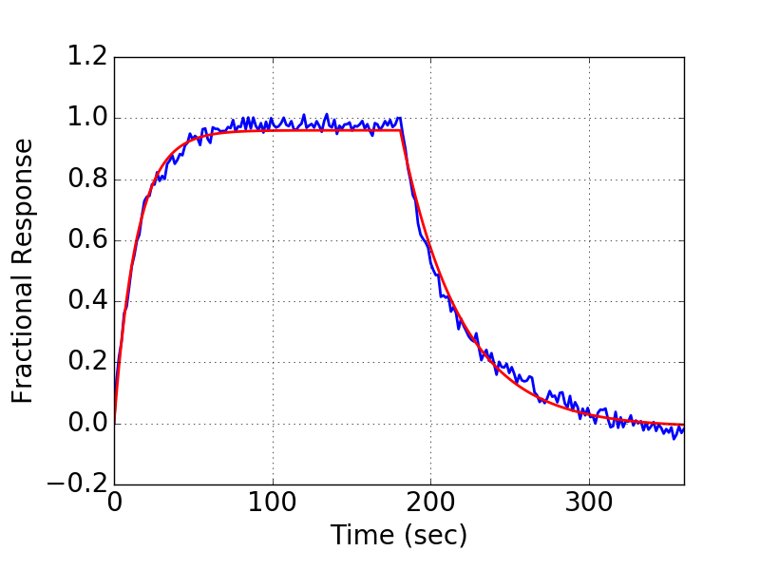 | 11 | AHQ | IgG | Monomer | 100 | 1.49E-08 | 9.11E-01 | 2.18E+06 | 1.65E+06 | 3.24E-02 | 1.87E-02 | 1.12 | 0.02 | 0.97 | 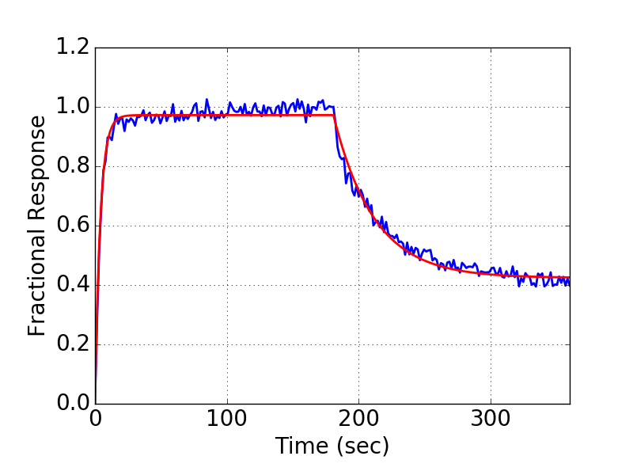
12 | SA | Monomer | Fab | 152 | 1.04E-07 | 9.93E-01 | 6.14E+05 | 5.95E+05 | 6.38E-02 | 1.51E-02 | 1.54 | 1.51E-02 | 0.91 | 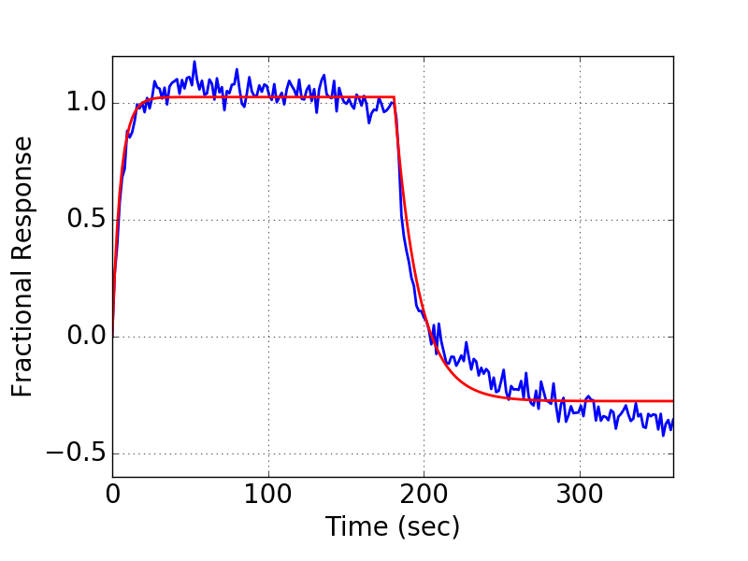 | 12 | AHQ | IgG | Monomer | 100 | 1.97E-07 | 9.73E-01 | 3.59E+05 | 3.36E+05 | 7.08E-02 | 2.25E-02 | 2.78 | 0.02 | 0.91 | 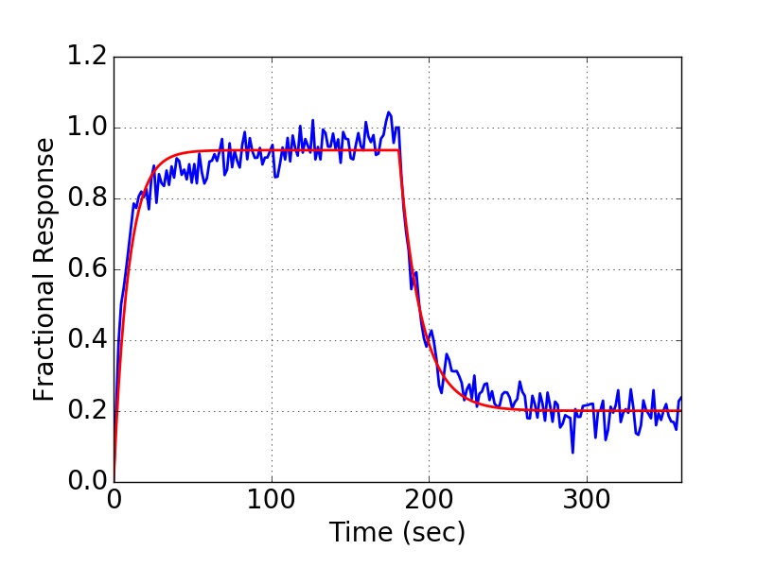
13 | SA | Monomer | Fab | 160 | 6.72E-08 | 3.85E-01 | 3.04E+05 | 1.47E+05 | 2.04E-02 | 7.95E-03 | 1.39 | 7.95E-03 | 0.99 | 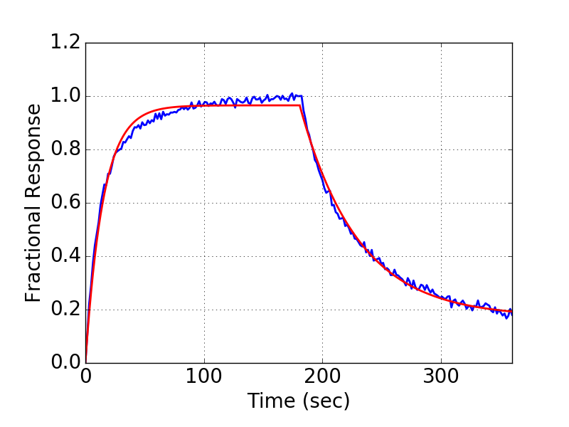 | 13 | AHQ | IgG | Monomer | 100 | 1.70E-08 | 1.23E+00 | 1.57E+06 | 1.37E+06 | 2.67E-02 | 1.81E-02 | 1.11 | 0.02 | 0.95 | 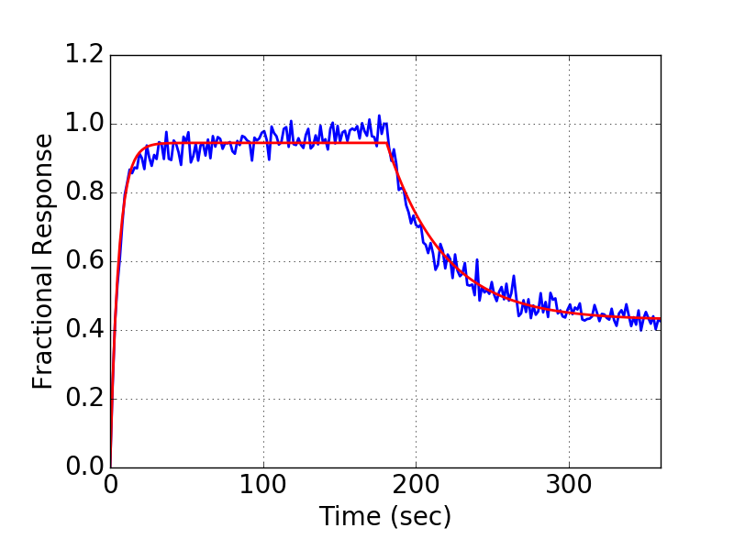
14 |  |  |  |  | 3.31E-07 | 1.55E+00 | 4.76E+05 | 5.77E+05 | 1.58E-01 | 4.45E-02 | 3.15 | 4.45E-02 | 0.88 | 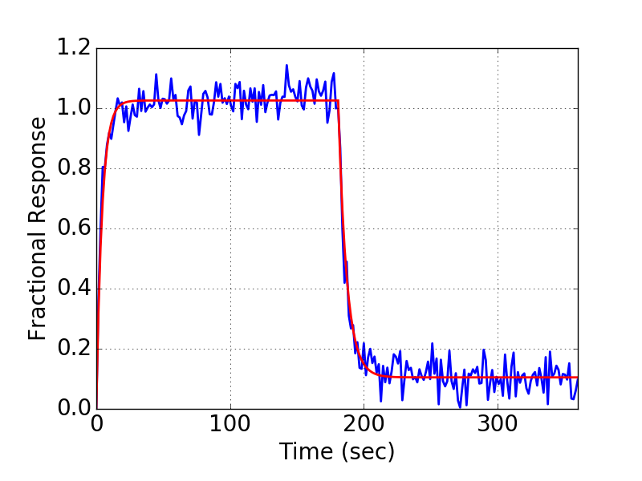 | 14 | AHQ | IgG | Monomer | 100 | 4.51E-08 | 1.55E+00 | 2.01E+06 | 2.33E+06 | 9.07E-02 | 4.12E-02 | 1.36 | 0.04 | 0.89 | 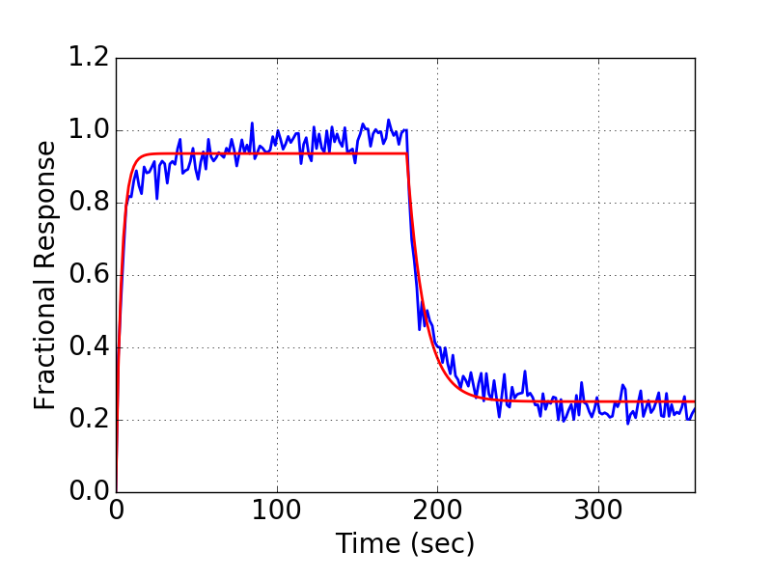

Sheet1
0.93 |  | 0
0.66 |  | 4
0.76 |  | 6
0.99 |  | 13
0.98 |  | 18
0.97 |  | 19
0.99 |  | 21
0.76 | 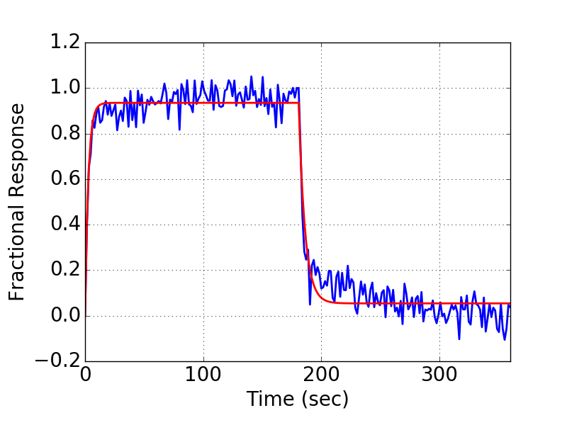 | 25
0.67 |  | 28
0.71 | 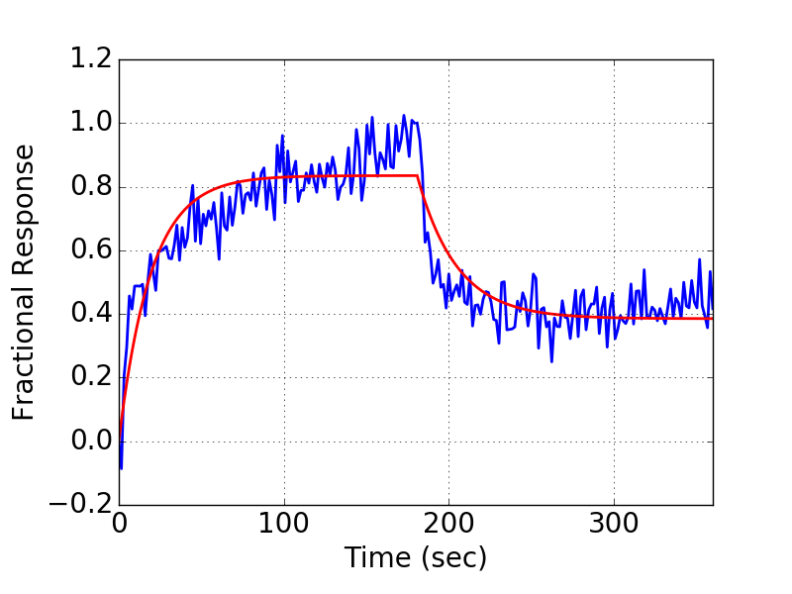 | 29
0.98 |  | 30
0.98 |  | 41
0.98 | 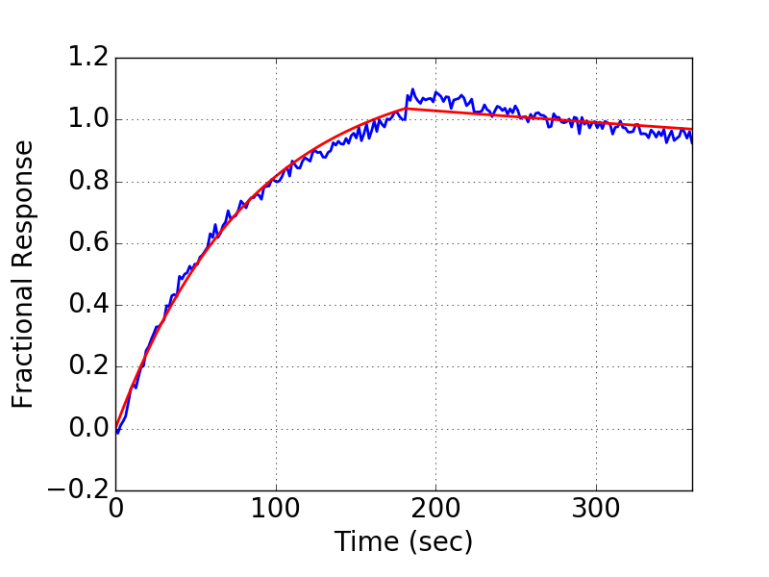 | 57
0.75 |  | 62
0.98 |  | 63
0.99 |  | 66
0.99 |  | 77
0.99 | 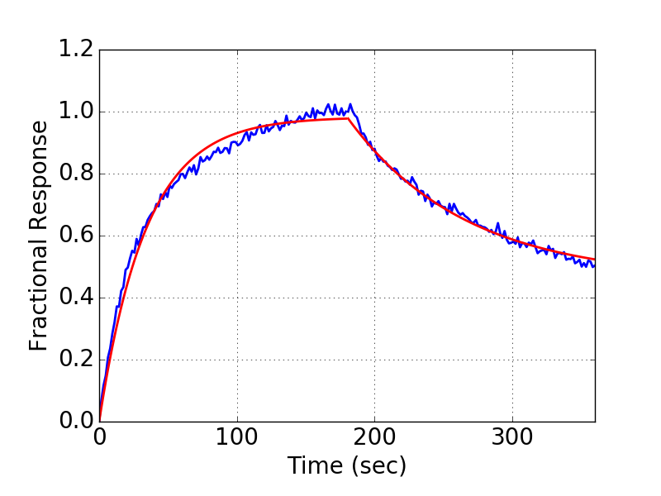 | 81
0.99 |  | 83
0.92 |  | 85
0.99 |  | 87
0.91 |  | 91
0.99 |  | 92
0.88 |  | 93

